关系图
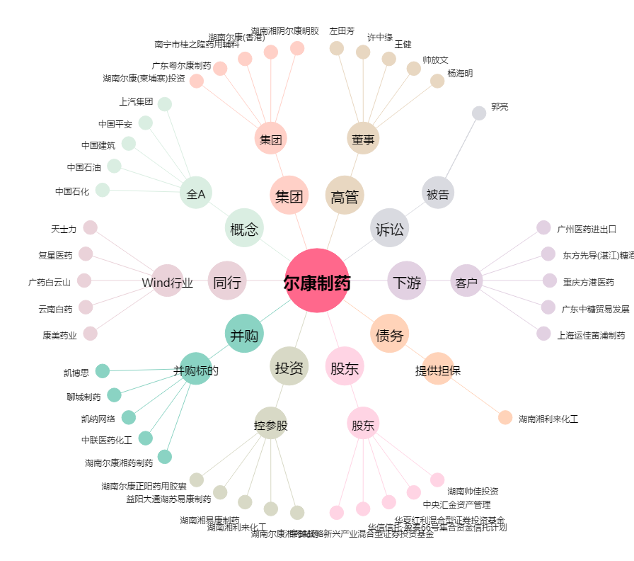
尔康制药[300267.SZ] - 关系概览图

